Planilha1
1 | 161016 | Instalações prediais --> Elétrica | 2025-01-07 | Isaura | Troca de lâmpada - Não há luz no local (Vestiário do Prodasen) | Não há.
2 | 161005 | Instalações prediais --> Ar-condicionado | 2025-01-07 | Isaura | Ar-condicionado - Ar do salão do Restaurante dos Senadores vazando após chuvas intensas. | Não há.
3 | 161066 | Manutenção Civil | 2025-01-08 | Isaura | Placa solta em frente ao massas. | Não há.
4 | 161117 | Instalações prediais --> Hidrossanitário | 2025-01-09 | Tatiane | Solicito que providenciem com urgência, o desentupimento de um vaso sanitário no banheiro feminino, localizado no Restaurante dos Senadores. | Não há.
5 | 161527 | Manutenção Civil | 2025-01-16 | Áurea | Solicitação Dileia - Reparos Restaurante dos Senadores 01. Refazer rejunte em volta dos ralos de todos os setores da cozinha. 02. Reparo no revestimento do piso da confeitaria, que está com partes quebradas. 03. Reparar a falta de rejunte em alguns pontos do piso e paredes da cozinha. 04. Refazer rejunte em volta dos ralos do setor de higienização de pratos e copa de bebidas. No local procurar por Almeida, (61) 99680-4491. | Não há.
6 | 161542 | Manutenção Civil | 2025-01-16 | Áurea | Solicitação Dileia - Reparos Restaurante dos Senadores 01. Pintura porta dos fundos da cozinha e base da porta de tela. 02. Pintura parede com rachaduras, no corredor de saída de pratos. 03. Pintura parede do corredor da copa. 04. Pintura teto salão principal e vip. 05. Pintura paredes dos banheiros masculino e feminino. 06. Pintura das molduras dos espelhos do banheiro masculino e feminino. No local procurar por Almeida, (61) 99680-4491. | Não há.
7 | 161543 | Manutenção Civil | 2023-01-16 | Áurea | Solicitação Dileia - Reparos Restaurante dos Senadores Solicito, por gentileza, reparo nas portas vai-vem do salão do restaurante, ajuste das dobradiças e reparo nas partes danificadas. No local procurar por Almeida, (61) 99680-4491. | Não há.
8 | 161578 | Manutenção Civil | 2025-01-17 | Áurea | Solicitação Dileia - Reparos Restaurante dos Senadores Solicito, por gentileza, os seguintes serviços: 1. Tapar furos (ou trocar a peça), parede abaixo do filtro de água na cozinha. 2. Retirar soleira e base de porta de correr, substituir por piso. 3. Colocar canaletas em quinas de parede que não tem, ou está incompleto. 4. Tapar buraco no teto, setor de higienização de pratos e copa. No local procurar por Almeida, (61) 99680-4491. Obs.: Os serviços precisam ser concluídos até o final do recesso parlamentar. | CANCELADA
9 | 161580 | Manutenção Civil | 2025-01-17 | Áurea | Solicitação Dileia - Reparos Restaurante dos Senadores Solicito, por gentileza, os seguintes serviços: 1. Tapar furos (ou trocar a peça), parede abaixo do filtro de água na cozinha. 2. Retirar soleira e base de porta de correr, substituir por piso No local procurar por Almeida, (61) 99680-4491. Obs.: Os serviços precisam ser concluídos até o final do recesso parlamentar. | *Irão apenas trocar a soleira, pois não possuem o mesmo piso para o reparo.
10 | 161581 | Manutenção Civil | 2025-01-17 | Áurea | Solicitação Dileia - Reparos Restaurante dos Senadores Solicito, por gentileza, tapar buraco no teto do setor de higienização de pratos e copa. No local procurar por Almeida, (61) 99680-4491. Obs.: Os serviços precisam ser concluídos até o final do recesso parlamentar. | Não há.
11 | 161582 | Manutenção Civil | 2025-01-17 | Áurea | Solicitação Dileia - Reparos Restaurante dos Senadores Solicito, por gentileza, colocar canaletas em quinas de parede que não tem, ou que está incompleto, no setor da cozinha. No local procurar por Almeida, (61) 99680-4491. Obs.: Os serviços precisam ser concluídos até o final do recesso parlamentar. | Não há.
12 | 161732 | Manutenção Civil | 2025-01-20 | Tatiane | Solicito que providenciem a substituição da faixa amarela, localizada no piso em frente o Restaurante Casa de Massas e Risotos, está descolando e faltando partes. | Não há.
13 | 161931 | Instalações prediais --> Hidrossanitário | 2025-01-22 | Tatiane | Solicito que providenciem com urgência o desentupimento de uma pia localizada na Lanchonete do Prodasen. | Não há.
14 | Manutenção de Eletrodomésticos | Manutenção de Eletrodomésticos | 2024-01-23 | Tatiane | Solicito a troca de vela do filtro que fica na copa da ASQUALOG, localizada no Bloco 10 da Gráfica, subsolo, sala 17. Modelo do filtro: Purificador Soft Plus Everest | Não há.
15 | 162290 | Manutenção Civil | 2024-01-24 | Tatiane | Instalação de Películas ROXA, dia 26/01/2025, Campanha Janeiro Roxo | Não há.
16 | 162494 | Instalações prediais --> Elétrica | 2025-01-27 | Isaura | Desligamento programdo projeção mapeada - 29/01/2025 (Dia da Visibilidade Trans) | Não há.
17 | Móveis para Eventos | Móveis para Eventos | 2025-01-28 | Tatiane | Solicito que providenciem 2 pranchões para serem entregues no Restaurante dos Senadores hoje, 28/01, às 15h. Procurar o Carlos, no restaurante. Recolher na segunda-feira, 03/02, após o evento. Esses pranchões serão usados para montagem dos kits lanches para o evento de Abertura dos Trabalhos Legislativos.
18 | 163239 | Manutenção Civil | 2025-02-03 | Tatiane | Instalação de Películas ROXA, dia 04/02/2025, Dia Mundial do Câncer
19 | Móveis para Eventos | Manutenção Civil | 2025-02-04 | Tatiane | Instalação de Películas ROXA, dia 04/02/2025, Dia Mundial do Câncer
20 | 163386 | Instalações prediais --> Hidrossanitário | 2025-02-04 | Áurea | Solicito a substituição da pia de higienização de mãos e sifão, localizada na parte do atendimento, no Massas e Risotos. Se possível, avaliar a torneira para substituição também. No local procurar a Malú (RT da unidade), quando for realizar a vistoria.
21 | 163538 | Manutenção Civil | 2025-02-05 | Áurea | Instalação de Películas ROXA, dia 05/02/2025, Dia Mundial do Câncer
22 | Móveis para Eventos | Móveis para Eventos | 2025-02-06 | Paula | Solicito, por gentileza, que providenciem, no período da tarde (a partir das 15h), a retirada de 3 (três) mesas no Restaurante dos Senadores e o envio dessas mesas para o Galpão do Transporte, Bloco 19, para pintura dos pés. No Restaurante dos Senadores, solicito que procurem pelo sr. Almeida, que indicará as mesas a serem retiradas.
23 | 163719 | Instalações prediais --> Elétrica | 2025-02-07 | Tatiane | Solicito com urgência, que providenciem o conserto de uma tomada na sala da ASQUALOG, localizada no Bloco do da Gráfica, subsolo, sala 17. A tomada está dando mal contato e desligando o computador. Procurar Lucyana.
24 | Móveis para Eventos | Móveis para Eventos | 2025-02-11 | Tatiane | Solicito por gentileza, que providenciem para hoje 11/02, às 12h, o empréstimo de 8 cadeiras de eventos, empilháveis, para serem entregues na sala da ASQUALOG, localizada no Bloco 10 da Gráfica, subsolo, sala 17. Essas mesas serão usadas para reunião. Recolher amanhã, 12/02, às 8h.
25 | 164003 | Marcenaria | Serralheria | 2025-02-12 | Tatiane | Solicito que providenciem com urgência o conserto de uma maçaneta de porta localizada no Restaurante dos Senadores. A maçaneta quebrou! Procurar o Almeida no Restaurante. | Eliz da SINFRA/Marcenaria, ramal 3599 ligou dia 21/02/2025 e disse que eles estão sem material, R7 que é a empresa. Caso dê pra consertar eles vão consertar, caso contrário terá que aguardar chegar material.
26 | 164276 | Manutenção Civil | 2025-02-13 | Tatiane | Instalação de Películas AZUL, dia 14/02/2025, Dia Internacional da Síndrome de Angelman
27 | 164277 | Manutenção Civil | 2025-02-14 | Tatiane | Instalação de Películas ROXA, dia 16/02/2025, Fevereiro Roxo: Lúpus, Fibromialgia e Mal de Alzheimer; e Dia Nacional da Criança Traqueostomizada
28 | 164511 | Manutenção Civil | 2025-02-17 | Tatiane | Conserto do forro do Restaurante Casa de Massas e Risotos, que está caindo os pedaços de gesso.
29 | Móveis para Eventos | Móveis para Eventos | 2025-02-19 | Áurea | Solicito, por gentileza, que providenciem para sexta-feira, 21/02, no primeiro horário, o empréstimo de 10 cadeiras de eventos, empilháveis, para serem entregues na sala da ASQUALOG, localizada no Bloco 10 da Gráfica, subsolo, sala 17. Essas mesas serão usadas para reunião. Recolher no mesmo dia, 21/02, às 12h.
30 | Serralheria | Marcenaria | Serralheria | 2025-02-19 | Paula | Prezados(as), Solicito o reparo da base do pé de uma mesa que já se encontra na serralheria. A mesa (utilizada no Restaurante dos Senadores) havia sido enviada para esse local para pintura dos pés. No entanto, posteriormente se constatou que ela não possui a base de suporte.
31 | Manutenção de Eletrodomésticos | Manutenção de Eletrodomésticos | 2025-02-19 | Áurea | Solicito a troca das velas dos 2 (dois) filtros de água do Espaço do Servidor.
32 | 164847 | Instalações prediais --> Hidrossanitário | 2025-02-19 | Áurea | Solicito, por gentileza, a instalação de uma tampa para o vaso sanitário, do banheiro feminino, localizado no andar superior do Espaço do Servidor.
33 | 165115 | Manutenção Civil | 2025-02-24 | Tatiane | Instalação de Películas VERDE e AMARELA, dia 25/02/2025, Homenagem aos atletas medalhistas brasileiros, o tenista João França e o surfista Ítalo Ferreira
34 | 165131 | Manutenção Civil | 2025-02-25 | Tatiane | Instalação de Películas ROSA, dia 27/02/2025, Dia Mundial das Doenças Raras
35 | 165754 | Manutenção Civil | 2025-03-06 | Tatiane | Instalação de Películas ROXA, dia 07/03/2025, Dia Internacional da Mulher
36 | Móveis para Eventos | Móveis para Eventos | 2025-03-07 | Tatiane | Solicito que providenciem para hoje, no período da tarde, o remanejamento de 6 Porta Banners que estão no depósito e os levem para os seguintes locais: * Entrada do Anexo II- ao lado do Restaurante dos Senadores * Em frente a Biblioteca * Salão Azul- ao lado das Bandeiras * Próximo ao Auditório Petrônio Portela- ao lado do elevador * Próximo a Barbearia- ao lado da escada * Chapelaria- ao lado da escada Esses Porta Banners serão usados para divulgar a "Santa Missa em Ação de Graças pela Retomada dos Trabalhos Legislativos do Congresso Nacional", que acontecerá dia 12/03, às 12h. Solicito também que já deixem agendado o recolhimento dos Porta Banners para o depósito no dia 13/03, no período da manhã.
37 | 166275 | Manutenção Civil | 2025-03-12 | Tatiane | Instalação de Películas VERMELHA, dia14/03/2025, Dia Internacional do Sono
38 | 33406 | Controle de Pragas | 2025-03-13 | Paula | Solicitamos, por gentileza, a aplicação de fumacê na área externa da lanchonete do Prodasen, com o objetivo de eliminar ou pelo menos amenizar a incidência de mosquitos do tipo da dengue no local. Segundo relato dos funcionários da lanchonete, há uma grande quantidade de mosquitos no ambiente e esse número aumenta ainda mais no final da tarde, afetando a saúde dos frequentadores.
39 | 166541 | Manutenção Civil | 2025-03-13 | Tatiane | Solicito que providenciem o reparo na porta dos fundos do Restaurante dos Senadores, a porta está emperrando para fechar. Procurar o Almeida no Restaurante.
40 | 166841 | Marcenaria | Serralheria | 2025-03-17 | Tatiane | Solicito por gentileza, que providenciem uma avaliação em um armário com gaveteiro entregue aqui na ASQUALOG, para apoio de teclado. A largura ficou menor e o teclado não encaixa na gaveta. Solicito a adequação somente na gaveta e também um furo na parte de trás para passar o fio do teclado. A ASQUALOG fica localizada no Bloco 10 da Gráfica, subsolo, sala 17.
41 | 166881 | Manutenção Civil | 2025-03-17 | Tatiane | Instalação de Películas AZUL, dia 18/03/2025, Campanha Março Azul 2025: Prevenção do Câncer de Intestino
42 | 166884 | Manutenção Civil | 2025-03-18 | Tatiane | Instalação de Películas AZUL E AMARELA, dia 21/03/2025, Dia Internacional da Síndrome de Down
43 | 166886 | Manutenção Civil | 2025-03-19 | Tatiane | Instalação de Películas VERDE, dia 23/03/2025, Dia Mundial da Optometria
44 | Móveis para Eventos | Móveis para Eventos | 2025-03-20 | Tatiane | Solicito por gentileza que na próxima segunda-feira, 24/03, não recolham os Porta Banners usados para divulgar o Holocausto, conforme foi solicitado anteriormente, pois teremos as seguintes reservas: 01 Porta Banner para a Exposição Portal da Copa e Memórias do DF (período de 24/03 a 04/04/2025): - Próximo ao Espaço Evandro Cunha Lima 07 Porta Banners para o Processo de Recredenciamento/ Cursos do ILB (período de 24/03 a 07/04, podendo ser prorrogado: - Entrada do Anexo II- ao lado do Restaurante dos Senadores - Em frente a Biblioteca - Salão Azul- ao lado das Bandeiras - Interlegis- ao lado da escada - Próximo ao Auditório Petrônio Portela- ao lado do elevador - Próximo a Barbearia- ao lado da escada - Chapelaria- ao lado da escada
45 | 167360 | Instalações prediais --> Hidrossanitário | 2025-03-20 | Tatiane | Troca da tampa da caixa de gordura localizada no Espaço do Servidor, atrás da lanchonete do SENAC. A tampa está quebrada.
46 | 167577 | Instalações prediais --> Elétrica | 2025-03-21 | Tatiane | Desligamentos das luzes da Chapelaria e Salão Negro para o movimento “Hora do Planeta”, um dos um dos maiores eventos globais em defesa do meio ambiente e combate às mudanças climáticas, promovido mundialmente pela organização não governamental World Wide Fund For Nature – WWF, objetivando a mobilização da sociedade contra o aquecimento global.
47 | 167676 | Manutenção Civil | 2025-03-24 | Tatiane | Instalação de Películas ROXA, dia 25/03/2025, Conscientização sobre o Câncer de Colo de Útero
48 | 167678 | Manutenção Civil | 2025-03-24 | Tatiane | Instalação de Películas VERDE, dia 27/03/2025, Dia da Neuromielite Óptica- NMO
49 | 168060 | Instalações prediais --> Elétrica | 2025-03-27 | Tatiane | Desligamentos das luzes da Chapelaria e Salão Negro para a Projeção em alusão ao "Mês da Mulher" , dia 27/03/2025.
50 | 168411 | Manutenção Civil | 2025-04-01 | Tatiane | Instalação de Películas AZUL, dia 02/04/2025, Dia Mundial da Conscientização sobre o Autismo
51 | 168413 | Manutenção Civil | 2025-04-02 | Tatiane | Instalação de Películas ROXA, dia 04/04/2025, Semana da Porfiria
52 | 168415 | Manutenção Civil | 2025-04-03 | Tatiane | Instalação de Películas VERDE, dia 07/04/2025, Dia Mundial da Atividade Física/ Dia Mundial da Saúde
53 | 168903 | Manutenção Civil | 2025-04-07 | Tatiane | Instalação de Películas AMARELA, dia 08/04/2025, Dia Mundial da Síndrome de Cusching
54 | 168979 | Instalações prediais --> Hidrossanitário | 2025-04-08 | Tatiane | Desligar registro de água da lanchonete do Prodasen para retirada de equipamentos.
55 | 169029 | Manutenção Civil | 2025-04-08 | Tatiane | Instalação de Películas LARANJA, dia 09/04/2025, Abril Laranja, mês dedicado à conscientização e prevenão da crueldade contra os animais
56 | 169099 | Manutenção Civil | 2025-04-09 | Tatiane | Instalação de Películas AMARELA, dia 10/04/2025, Anúncio das Cidades-Sede da Copa do Mundo Feminina da FIFA 2027
57 | 169119 | Manutenção Civil | 2025-04-09 | Paula | Solicitamos o recolhimento de entulho decorrente de obra na nova lanchonete do SENAC (Espaço do Servidor). O entulho está armazenado na parte dos fundos da lanchonete.
58 | Móveis para Eventos | Móveis para Eventos | 2025-04-09 | Iasmin | Solicitamos o remanejamento de 08 porta banners no período de 28/04/2025 a 09/05/2025, para a divulgação da Sessão Especial em comemoração ao dia dos trabalhadores e trabalhadoras, nos seguintes pontos: - Entrada do Anexo II - ao lado do Restaurante dos Senadores; - Em frente a Biblioteca; - Salão Azul - ao lado das Bandeiras; - Próximo ao Espaço Evandro Cunha Lima - parede Galeria; - Interlegis - ao lado da escada; - Próximo ao Auditório Petrônio Portela - ao lado do elevador; - Próximo à Barbearia- ao lado da escada; - Chapelaria - ao lado da escada. | Não há.
59 | 169269 | Manutenção Civil | 2025-04-10 | Tatiane | Instalação de Películas VERDE, dia 12/04/2025, Dia Mundial de Conscientização da Doença de Parkinson e Dia Mundial da Homeopatia
60 | 169484 | Manutenção Civil | 2025-04-13 | Tatiane | Instalação de Películas VERMELHA, dia 16/04/2025, Dia Mundial da Hemofilia
61 | 169487 | Manutenção Civil | 2025-04-14 | Tatiane | Instalação de Películas MARROM, dia 22/04/2025, ABRIL MARROM: Mês designado para conscientizar a população sobre a prevenção, combate e reabilitação às diversas doenças que podem causar a perda irreversível da visão
62 | Móveis para Eventos | Móveis para Eventos | 2025-04-22 | Tatiane | Solicito que providenciem o remanejamento de 5 Porta Cartazes que se encontram no depósito e os levem para os seguintes locais: * Entrada do Anexo II, próximo ao elevador * Ao lado da Biblioteca * Chapelaria, ao lado da escada * Anexo I, próximo ao elevador * Espaço do Servidor, ao lado da escada Esses Porta Cartazes serão usados para divulgar a "Central de Atendimento Remoto em Libras", no período de 22 de abril a 06 de maio. No dia 09 de maio os Porta Cartazes deverão ser recolhidos para o depósito.
63 | Móveis para Eventos | Móveis para Eventos | 2025-04-23 | Paula | Solicitamos o remanejamento de 4 porta cartazes no período de 23/04/2025 a 06/05/2025 para a divulgação do evento Central de Atendimento Remoto em Libras, nos seguintes pontos: - Entrada do Anexo II - próximo ao elevador, em frente ao Restaurante dos Senadores; - Em frente à Biblioteca; - Chapelaria - ao lado da escada; - Espaço do Servidor, ao lado da escada. | CANCELADA
64 | 170103 | Manutenção Civil | 2025-04-25 | Tatiane | Instalação de Películas VERDE, dia 28/04/2025, Dia Dia Nacional e Internacional em Memória às Vítimas de Acidentes e Doenças do Trabalho
65 | 170104 | Manutenção Civil | 2025-04-25 | Tatiane | Instalação de Películas AMARELA, dia 02/05/2025, Maio Amarelo- Segurança no Trânsito
66 | Móveis para Eventos | Móveis para Eventos | 2025-04-25 | Paula | Solicito, por gentileza, que providenciem, no período da tarde (a partir das 15h), a retirada de 2 (duas) mesas no Galpão do Transporte, Bloco 19, para entrega no Restaurante dos Senadores. As mesas já foram pintadas e estão prontas para entrega. No Restaurante dos Senadores, solicito que procurem pelo sr. Almeida.
67 | Serralheria | Marcenaria | Serralheria | 2025-04-25 | Paula | Prezados(as), Solicito o reparo da base do pé de uma mesa que já se encontra na serralheria. A mesa (utilizada no Restaurante dos Senadores) havia sido enviada para esse local para pintura dos pés. No entanto, posteriormente se constatou que ela não possui a base de suporte.
68 | 170139 | Instalações prediais --> Elétrica | 2025-04-25 | Iasmin | Solicito autorização para que a equipe SINFRA possa desligar as luzes da Chapelaria e Salão Negro para a projeção, a partir das 19h do dia 28/04/2025 (segunda-feira).
69 | 170561 | Manutenção Civil | 2025-05-05 | Tatiane | Instalação de Películas LILÁS, dia 06/05/2025, Dia de Conscientização sobre a Síndrome de Edwards
70 | 170566 | Manutenção Civil | 2025-05-05 | Tatiane | Instalação de Películas AMARELA dia 07/05/2025, Anúncio das Cidades-Cede da Copa do Mundo Feminina da FIFA 2027 e AZUL dia 08/05/2025, Dia Nacional de Conscientização da Distonia e Dia Mundial da Hipertensão Pulmonar
71 | 170567 | Manutenção Civil | 2025-05-05 | Tatiane | Instalação de Películas ROSA, dia 10/05/2025, Dia das Mães
72 | Móveis para Eventos | Móveis para Eventos | 2025-05-07 | Tatiane | Solicito, por gentileza, que providenciem para hoje, 07/05, às 15h, o remanejamento de 01 (um) pranchão para o Restaurante dos Senadores. Esse pranchão será usado para atender ao evento Festival Gastronômico do Espírito Santo, amanhã, 08/05. Recolher após o evento. Procurar o Almeida no Restaurante.
73 | 33833 Controle de Pragas | Controle de Pragas | 2025-05-07 | Tatiane | Solicito por gentileza que providenciem uma desratização nos arredores da praça de alimentação. Recebemos a solicitação do SENAC: "Gostaria de solicitar o serviço de desratização nos arredores da praça de alimentação no espaço do servidor. Ontem no final do dia os funcionários do Senac viram três ratos passando na praça de alimentação. É importante prevenir a proliferação de pragas e roedores dentro e fora de estabelecimentos de alimentação para evitar contaminação de insumos."
74 | 170787 | Instalações prediais --> Hidrossanitário | 2025-05-07 | Tatiane | Reparo nas paredes dos banheiros masculino e feminino do Restaurante dos Senadores. As paredes estão com infiltração. | A equipe SINFRA informou que só cumprirá a demanda no período de recesso pois precisarão interditar o banheiro por 4 dias
75 | 170814 | Instalações prediais --> Hidrossanitário | 2025-05-07 | Isaura | De acordo com a equipe SENAC que atua no restaurante dos senadores, “De vez em quando acontece entupimento dos ralos no restaurante, e geralmente começa pela confeitaria. Por esse motivo, solicito equipe o quanto antes para o problema não se agravar.”
76 | 170916 | Manutenção Civil | 2025-05-09 | Tatiane | Instalação de Películas VERDE, dia 12/05/2025, Mês da Enfermagem
77 | 170917 | Manutenção Civil | 2025-05-09 | Tatiane | Instalação de Películas ROXA e AZUL, dia 15/05/2025, Dia Internacional de Conscientização sobre a Fibromialgia e a Encefalomielite Miálgica/ Síndrome da Fadiga Crônica- EM/SFC
78 | 170918 | Manutenção Civil | 2025-05-09 | Tatiane | Instalação de Películas LARANJA, dia 17/05/2025, Dia Nacional de Combate ao Abuso e à Exploração Sexual de Crianças e Adolescentes
79 | 170921 | Manutenção Civil | 2025-05-09 | Tatiane | Instalação de Películas VERDE, dia 19/05/2025, Dia Nacional da Defensoria Pública
80 | Móveis para Eventos | Móveis para Eventos | 2025-05-12 | Tatiane | Solicito que providenciem para hoje, 12/05, o recolhimento de 1 pranchão que se encontra no Restaurante dos Senadores. Procurar o Almeida.
81 | Móveis para Eventos | Móveis para Eventos | 2025-05-13 | Tatiane | Solicito que providenciem 3 pranchões para serem entregues no Auditório Petrônio Portela, amanhã, 13/05, às 14h. Procurar o Almeida, no local. Recolher após o evento. Esses pranchões serão usados para atender ao evento "V Conferência Nacional de Sustentabilidade no Legislativo".
82 | 171349 | Manutenção Civil | 2025-05-15 | Tatiane | Instalação de Películas VERMELHA, dia 21/05/2025, Campanha de Conscientização sobre as cefaleias
83 | 171350 | Manutenção Civil | 2025-05-15 | Tatiane | Instalação de Películas VERDE, dia 26/05/2025, Campanha 24 Horas pelo Glaucoma
84 | 171369 | Manutenção Civil | 2025-05-15 | Iasmin | Uma peça de cerâmica está quebrada em volta da torneira da pia do restaurante. O local pode se tornar abrigo de pragas. Procurar por Diléia Reis de Rezende – Senac.
85 | 171379 | Instalações prediais --> Hidrossanitário | 2025-05-15 | Iasmin | Solicitamos a substituição da tampa do vaso do sanitário masculino, no Restaurante dos Senadores. A tampa está quebrada.
86 | 171673 | Instalações prediais --> Elétrica | 2025-05-20 | Isaura | Desligamento do salão negro para projeção em alusão à Campanha de Conscientização Mundial sobre a Doença Celíaca
87 | Móveis para Eventos | Móveis para Eventos | 2025-05-23 | Iasmin | Solicito que providenciem para hoje o remanejamento de 1 Porta Banner que está no depósito e o leve para o seguinte local: - Interlegis- ao lado da escada. Esse Porta Banner será usado do dia 23/05/2025 ao dia 28/05/2025 para divulgação da V Conferência de Sustentabilidade no Legislativo. Solicito também que já deixem agendado o recolhimento do Porta Banner para o depósito no dia 29/05, no período da manhã.
88 | 171993 | Instalações prediais --> Elétrica | 2025-05-23 | Isaura | Solicito o desligamento das luzes do salão negro no dia 23/05/2025 (hoje), de 19h às 22h, para projeção mapeada em alusão à Campanha de conscientização sobre as cefaleias – Maio bordô, conforme autorizações anexas. O motivo da solicitação é para que as luzes do local mencionado não interfira no vídeo a ser projetado.
89 | 172120 | Alteração de Espaço Físico | 2025-05-27 | Tatiane | Solicito por gentileza que providenciem o fornecimento de 24 parafusos “parabouts” para a Secretaria de Patrimônio, para instalar 6 mesas no térreo da Praça de Alimentação/ Espaço do Servidor.
90 | 172126 | Manutenção Civil | 2025-05-27 | Tatiane | Instalação de Películas ROSA, dia 28/05/2025, Dia Internacional de Luta pela Saúde da Mulher e ao Dia Nacional de Redução da Mortalidade Materna
91 | 172130 | Manutenção Civil | 2025-05-27 | Tatiane | Instalação de Películas VERMELHA, dia 30/05/2025, "Campanha Maio Vermelho: a fim de sensibilizar a sociedade sobre a importância da prevenção ao câncer de boca" e "Dia da Dignidade Menstrual"
92 | 172135 | Manutenção Civil | 2025-05-27 | Tatiane | Instalação de Películas ROXA, dia 07/06/2025, Dia Nacional do Teste do Pezinho
93 | 172269 | Instalações prediais --> Elétrica | 2025-05-27 | Isaura | Solicito o desligamento das luzes do salão negro no dia 29/05/2025, de 18h às 23h30h, para projeção mapeada em alusão ao “Dia Nacional à Luta Antimanicomial”, conforme autorização anexa. O motivo da solicitação é para que as luzes do local mencionado não interfiram no vídeo a ser projetado.
94 | Móveis para Eventos | Móveis para Eventos | 2025-05-27 | Iasmin | Solicito que providenciem o remanejamento de 6 Porta Banners para o depósito. Eles estão nos seguintes locais: * Entrada do Anexo II- ao lado do Restaurante dos Senadores * Em frente a Biblioteca * Salão Azul- ao lado das Bandeiras * Próximo ao Espaço Evandro Cunha Lima - parede Galeria * Próximo ao Auditório Petrônio Portela- ao lado do elevador * Chapelaria- ao lado da escada. O recolhimento dos Porta Banners para o depósito pode ser amanhã no período da manhã.
95 | 172325 | Instalações prediais --> Elétrica | 2025-05-28 | Paula | Prezados, Em razão da realização do XI Fórum Parlamentar do BRICS, solicito que sejam providenciadas, no dia 02/06 (segunda-feira), no início da tarde, as instalações necessárias (extensores e adaptadores) para acomodar os eletrodomésticos que serão trazidos e utilizados pelo SENAC para a prestação dos serviços de alimentação do evento: a. No café do Plenário, 2 (dois) refrigeradores de 700w, 1 (um) fogão de indução de 2000w e 1 (um) pass through de 1200w; b. No museu (Salão Nobre), 1 (um) freezer vertical de 650w. Considerando que, no dia 04/06 (início da manhã), haverá recepção de autoridades estrangeiras convidadas, os eletrodomésticos serão retirados na noite do dia 03/06, logo após o término do coquetel. Por esse motivo, solicito que, da mesma forma, todos os eventuais equipamentos e estruturas instaladas pela Elétrica sejam retirados também na noite do dia 03/06, após o término do coquetel (aproximadamente às 19h30).
96 | Móveis para Eventos | Móveis para Eventos | 2025-05-30 | Tatiane | Solicito por gentileza que providenciem o remanejamento de um pranchão para o Auditório Petrônio Portela, dia 02/06, segunda-feira, no período da manhã. Esse pranchão será usado para atender ao evento do BRICS e deverá ser devolvido para o depósito no dia 06/06, sexta-feira, pela manhã. Procurar o Almeida no local.
97 | 172519 | Manutenção Civil | 2025-06-02 | Tatiane | Instalação de Películas LARANJA, dia 02/06/2025, Campanha Internacional de Conscientização sobre o mês da Infertilidade
98 | 172521 | Manutenção Civil | 2025-06-02 | Tatiane | Instalação de Películas VERDE, dia 04/06/2025, Dia Mundial do Meio Ambiente- Junho Verde
99 | 172562 | Instalações prediais --> Elétrica | 2025-06-02 | Isaura | Solicito o desligamento das luzes do salão negro nos dias 04 e 05/06/2025, de 19h às 23h, para projeção mapeada em alusão à “Reunião do BRICS +” e “Dia Mundial do Meio Ambiente”, conforme autorizações anexas. O motivo da solicitação é para que as luzes do local mencionado não interfira no vídeo a ser projetado.
100 | Móveis para Eventos | Móveis para Eventos | 2025-06-02 | Isaura | Remanejamento dos pranchões da Alexandre Costa para entregarem esse mesmo pranchão no Café dos Senadores.
101 | 172586 | Instalações prediais --> Hidrossanitário | 2025-06-02 | Isaura | Solicito, com urgência, o envio de equipe para solucionar entupimento no banheiro do Restaurante dos Senadores. Informo que haverá evento programado para o jantar (hoje) (02/06), o que reforça a necessidade de atendimento imediato.
102 | Móveis para Eventos | Móveis para Eventos | 2025-06-09 | Tatiane | Solicito por gentileza que providenciem o remanejamento de um pranchão para o Restaurante dos Senadores hoje, 09/06, às 15h. Esse pranchão será usado para atender ao evento "Apresentação do Desafio de Inovação 2025" no dia 10/06, e deverá ser devolvido para o depósito após o evento, no período da tarde. Procurar o Almeida no local.
103 | 172886 | Manutenção Civil | 2025-09-09 | Tatiane | Instalação de Películas VERMELHA, dia 10/06/2025, 130 anos das relações diplomáticas e de amizade entre o Brasil e o Japão
104 | 172889 | Manutenção Civil | 2025-06-09 | Tatiane | Instalação de Películas ROSA, dia 12/06/2025, Mês Mundial de Conscientização da Linfangioleiomiomatose
105 | 173216 | Manutenção Civil | 2025-06-12 | Tatiane | Instalação de Películas VERMELHA, dia 14/06/2025, Dia Mundial do Doador de Sangue
106 | 173220 | Manutenção Civil | 2025-06-12 | Tatiane | Instalação de Películas VERDE e VERMELHA, dia 16/06/2025, Dia da Amiloidose
107 | 173221 | Manutenção Civil | 2025-06-12 | Tatiane | Instalação de Películas AZUL, dia 18/06/2025, Dia do Orgulho Autista e Dia Mundial do Refugiado
108 | 173411 | Manutenção Civil | 2025-06-17 | Tatiane | Instalação de Películas LARANJA, dia 20/06/2025, Campanha Internacional de Conscientização sobre o mês da Infertilidade
109 | 173414 | Manutenção Civil | 2025-06-17 | Tatiane | Instalação de Películas VERDE, dia 23/06/2025, Conscientização da Doença XLH
110 | 173493 | Instalações prediais --> Elétrica | 2025-06-17 | Paula | Solicita-se o desligamento, das 19h às 21h, das luzes do Salão Negro para melhor visibilidade da projeção mapeada programada para o dia 24/06/2025 (Conscientização sobre a Fissura Labiopalatina).
111 | 173769 | Limpeza | 2025-06-23 | Isaura | Limpeza da saída/entrada de ar nos banheiros feminino e masculino, copa e salão no restaurante senadores.
112 | 173795 | Instalações prediais --> Elétrica | 2025-06-24 | Tatiane | Ligação da energia no Espaço do Servidor! A rede elétrica da lanchonete do SENAC caiu e estão sem energia para funcionar. Raaml 4261- Setor da Elétrica reponsável pelo Espaço do Servidor.
113 | 34222 | Marcenaria | Serralheria | 2025-06-25 | Paula | Solicito conserto da fechadura de uma das portas do ex-restaurante Taioba, localizado no Espaço do Servidor. O local será em breve ocupado pela nova contratada e não está sendo possível girar a chave na fechadura. A porta em questão é a do espaço frontal (onde fica localizado o balcão de atendimento ao público), antes da despensa e de frente para o elevador de carga.
114 | 173923 | Instalações prediais --> Hidrossanitário | 2025-06-26 | Tatiane | Solicito com urgência que providenciem a manutenção da mangueira que abastece o filtro de água localizado na praça de alimentação do Espaço do Servidor. A peça está espanada e com vazamentos.
115 | 174115 | Manutenção Civil | 2025-06-27 | Tatiane | Instalação de Películas AZUL, dia 27/06/2025, Dia Internacional da Fenilcetonúria
116 | 174124 | Manutenção Civil | 2025-06-27 | Tatiane | Solicito por gentileza, que providenciem areia para ser colocada na rua do Bloco 8, acima da Gráfica. Essa areia será usada para retirar óleo na pista, devido a um carro que apresentou problemas e teve vazamento de óleo no local.
117 | 174217 | Instalações prediais --> Elétrica | 2025-06-27 | Isaura | Desligamento programdo do salão negro_ projeção mapeada - 27 e 28/06/2025 (LGBTQIA+)
118 | 174260 | Instalações prediais --> Elétrica | 2025-06-30 | Tatiane | Solicito que providenciem a verificação de um fio de energia solto no Espaço do Servidor, próximo ao Restaurante Casa de Massas e Risotos, ele pode estar energizado. Procurar o pessoal do SENAC.
119 | 174279 | Instalações prediais --> Hidrossanitário | 2025-06-30 | Tatiane | Solicito que providenciem o conserto da Ducha do vaso do Banheiro Masculino, localizado no Mezanino do Espaço do Servidor. A peça está vazando água.
120 | 174344 | Manutenção Civil | 2025-07-01 | Tatiane | Solicito que providenciem com urgência o reparo em uma parede do Restaurante Pirão Mineiro/ Espaço do Servidor. A parede está caindo a parte de gesso e ficando os buracos na parte inferior. Procurar os funcionários do restaurante.
121 | Móveis para Eventos | Móveis para Eventos | 2025-07-01 | Tatiane | Solicito que providenciem para hoje, 1°/07, no período da manhã, o remanejamento de 04 Porta Cartazes e os coloquem nos os seguintes pontos, para a divulgação da Campanha contra o Racismo", durante o período de 01/07 a 17/07 : - Entrada do Anexo II - próximo ao elevador, em frente ao Restaurante dos Senadores - Chapelaria, ao lado da escada - Interlegis, ao lado da escada - Anexo I - corredor ao lado da entrada da Câmara
122 | 174428 | Instalações prediais --> Hidrossanitário | 2025-07-01 | Isaura | Vazamento de esgoto localizados ao lado do espaço do servidor.
123 | Móveis para Eventos | Móveis para Eventos | 2025-07-02 | Paula | Solicito, por gentileza, a montagem de 3 pranchões grandes no Auditório Antônio Carlos Magalhães (Interlegis), que serão utilizados para montagem de coffee break pelo Senac. Solicito ainda, por gentileza, a montagem a partir das 15h de hoje.
124 | Remoção e Mudança | Remoção e Mudanças | 2025-07-03 | Isaura | .
125 | Marcenaria 174586 | Marcenaria | Serralheria | 2025-07-03 | Isaura | Restauração de mesa de 1,20.
126 | 174652 Cancelada OS n° 2690 Alteração de Espaço Físico (gerou um doc no SIGAD 00100.124765/2025-72) | Alteração de Espaço Físico | 2025-07-04 | Tatiane | Solicito que providenciem um estudo de viabilidade de projetar toldo para o Espaço do Servidor/ Praça de Alimentação, como black out, que poderá ser retrátil, na lateral do Espaço do Servidor/ Praça de Alimentação, especificamente ao lado esquerdo da Lanchonete do SENAC. O objetivo é proteger os funcionários daquele espaço da incidência direta do sol, que entre 15h e 16h incide diretamente sobre o caixa da lanchonete do Senac. Além disso, clientes têm evitado ocupar a área da lanchonete devido à forte exposição solar nesse horário. Esse toldo poderia ainda ter multifuncionalidade, pois na época da chuva com vento, as águas pluviais adentram o espaço e fica impossível comer entre a lanchonete e o antigo Taioba. | Falei com Júlia da SINFRA, ramal 2605 e ela pediu pra abrir a OS em outro campo: alteração de espaço físico. A outra aberta anteriormente foi cancelada.
127 | 174678 | Instalações prediais --> Elétrica | 2025-07-04 | Tatiane | Solicito com urgência que providenciem um técnico para verificar o sistema elétrico do Restaurante dos Senadores. A chave que liga os refrigeradores está caindo. Procurar o Almeida no local.
128 | 174680 | Instalações prediais --> Elétrica | 2025-07-04 | Iasmin | A equipe que trabalha no Restaurante dos Senadores alegou que o disjuntor apresenta quedas constantes ao longo do dia 04/07. É essencial que o funcionamento seja reestabelecido, pois se a queda ocorrer durante o final de semana, os alimentos armazenados em refrigeração podem estragar. | CANCELADA PELA SERADAN
129 | 174696 | Manutenção Civil | 2025-07-04 | Tatiane | Instalação de Películas VERDE, dia 07/07/2025, Dia Mundial das Zoonoses.
130 | Móveis para Eventos | Móveis para Eventos | 2025-07-04 | Paula | Prezados, Solicito que providenciem para a próxima segunda-feira, 07/07, no período da manhã, o remanejamento de 7 porta-banners para os seguintes pontos, para a divulgação da campanha "10 anos do estatuto da pessoa com deficiência" (período de 07/07 a 14/07): - Em frente à biblioteca; - Salão azul (ao lado das bandeiras); - Próximo ao espaço Evandro Cunha Lima (parede galeria) - Interlegis - ao lado da escada (auditório Antônio Carlos Magalhães) - Próximo ao auditório Petrônio Portela (ao lado do elevador) - Próximo à barbearia (ao lado da escada) - Salão branco/chapelaria (ao lado da escada); - Entrada do Anexo II (ao lado do Restaurante dos Senadores). Quanto a esse último porta-banner, esclareço que ele já se encontra no local com programação até o dia 07/07, em razão de uma outra campanha que está atualmente em andamento (Desafio de Inovação). Nesse caso, solicita-se que ele seja mantido no local até o dia 14/07, para receber uma nova campanha (10 anos do Estatuto da Pessoa com Deficiência).
131 | 175064 | Manutenção Civil | 2025-07-11 | Tatiane | Instalação de Películas LARANJA, dia 14/07/2025, Cuidados Precoces, Sorrisos para toda Vida.
132 | 175503 | Instalações prediais --> Elétrica | 2025-07-17 | Ari | Instalação de nova tomada ou interruptor - Instalação de ponto de eletricidade - SEQUALOG
133 | 175507 | Marcenaria | Serralheria | 2025-07-17 | Ari | Restauração da base de um totem
134 | 175493 | Manutenção Civil | 2025-07-17 | Tatiane | Instalação de Películas AZUL, dia 22/07/2025, Semana de Simulação da Politeia / Dia Internacional do Autocuidado
135 | 175495 | Manutenção Civil | 2025-07-17 | Tatiane | Instalação de Películas AMARELA, dia 28/07/2025, Dia Mundial de Luta contra as Hepatites Virais
136 | 175498 | Manutenção Civil | 2025-07-17 | Tatiane | Instalação de Películas LARANJA, dia 31/07/2025, Semana de Conscientização do Transtorno do Déficit de Atenção com Hiperatividade-TDAH
137 | 175500 | Manutenção Civil | 2025-07-17 | Tatiane | Instalação de Películas AMARELA, dia 04/08/2025, Semana Mundial do Aleitamento Materno
138 | 175739 | Instalações prediais --> Hidrossanitário | 2025-07-22 | Iasmin | Solicito, por gentileza, o conserto da ducha localizada no banheiro feminino do Restaurante dos Senadores. A peça apresenta vazamentos e pode comprometer a segurança das pessoas que circulam no local.
139 | 175766 | Manutenção Civil | 2025-07-23 | Ari | Limpeza do ralo na área externa do restaurante senadores, próximo aos containers de lixo.
140 | Móveis para Eventos | Móveis para Eventos | 2025-07-24 | Iasmin | Solicito, por gentileza, o remanejamento de 2 porta-cartazes para divulgação dos "90 anos da Voz do Brasil", no período de 01/08/2025 a 10/08/2025, nos seguintes pontos: - Em frente à entrada da Rádio Senado; - Em frente à Biblioteca.
141 | Móveis para Eventos | Móveis para Eventos | 2025-07-24 | Iasmin | Solicito, por gentileza, o remanejamento de 2 porta-cartazes para divulgação dos "90 anos da Voz do Brasil", no período de 25/08/2025 a 31/08/2025, nos seguintes pontos: - Em frente à entrada da Rádio Senado; - Em frente à Biblioteca.
142 | Móveis para Eventos | Móveis para Eventos | 2025-07-24 | Iasmin | Solicito, por gentileza, remanejamento de 5 porta-banners para divulgação do Programa Jovem Senador no período de 11/08 a 22/08. A instalação deve acontecer nos seguintes pontos: - Entrada do Anexo II - ao lado do Restaurante dos Senadores; - Salão Azul - ao lado das Bandeiras; - Interlegis - ao lado da escada (Auditório Antônio Carlos Magalhães); - Anexo I - corredor ao lado da entrada da Câmara; - Ao lado da Entrada da Ala Teotônio Vilela - Próximo ao Jardim.
143 | Móveis para Eventos | Móveis para Eventos | 2025-07-24 | Iasmin | Solicito, por gentileza, remanejamento de 4 porta-cartazes para divulgação do Programa Jovem Senador no período de 11/08 a 22/08. A instalação deve acontecer nos seguintes pontos: - Ala Filinto Muller - ao lado do Gabinete 14, final do corredor da Biblioteca; - Próximo à Barbearia -ao lado da escada; - Hall da Ala Teotônio Vilela - próximo ao elevador; - Subsolo do Anexo II - entrada da garagem, ao lado do elevador.
144 | 176074 | Manutenção Civil | 2025-07-30 | Isaura | Com relação às películas na cor amarela, entregues em 18/07/2025 conforme registrado na Ordem de Serviço nº 175500, para serem instaladas originalmente no período de 04/08/2025 a 06/08/2025, informamos que, em virtude da atualização do calendário de iluminações repassado pela Primeira-Secretaria (e-mail anexo), a instalação das referidas películas deverá ocorrer no período de 02 a 05 de agosto de 2025. Solicita-se, portanto, a antecipação da instalação das películas para o novo intervalo (2 a 5/08), de modo a atender à campanha.
145 | 176126 | Instalações prediais --> Elétrica | 2025-07-30 | Isaura | Fomos informados de que uma das lâmpadas do banheiro masculino do Restaurante dos Senadores encontra-se queimada. Solicitamos, por gentileza, a substituição da lâmpada.
146 | Móveis para Eventos | Móveis para Eventos | 2025-08-04 | Iasmin | Solicitamos o remanejamento de 01 porta-banner para o período de 04/08/2025 a 15/08/2025, a fim de divulgar a Sessão Especial em Homenagem ao Legado Humanitário e Espiritual de Divaldo Franco, no seguinte ponto: - Próximo ao Plenário do Senado Federal.
147 | Móveis para Eventos | Móveis para Eventos | 2025-08-04 | Iasmin | Solicitamos o remanejamento de 02 porta-banners no período de 11/08/2025 a 15/08/2025, para a divulgação da Sessão Especial em Homenagem ao Legado Humanitário e Espiritual de Divaldo Franco, nos seguintes pontos: - Em frente à Biblioteca; - Próximo ao Espaço Evandro Cunha Lima - parede Galeria.
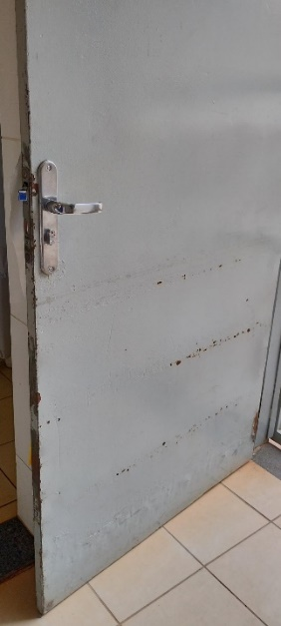
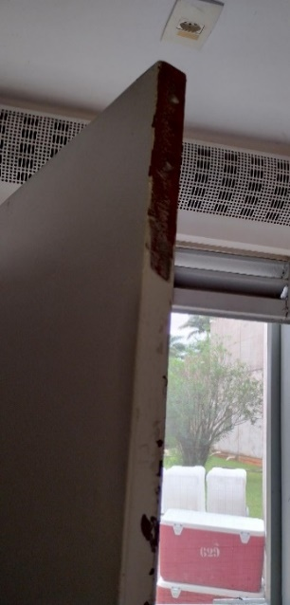
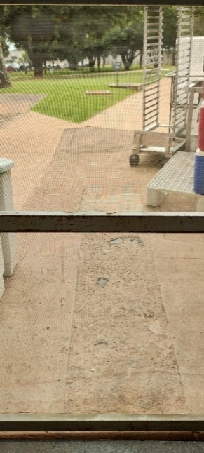
148 | 177360 | Manutenção Civil | 2025-08-04 | Isaura | O SENAC nos informou que a porta dos fundos e a base da porta de tela precisam de pintura, conforme fotos anexas.
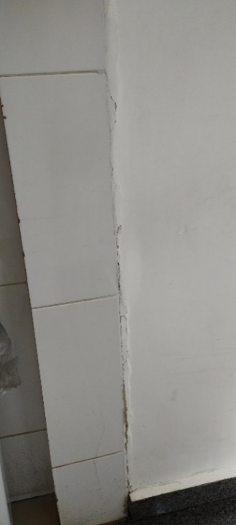
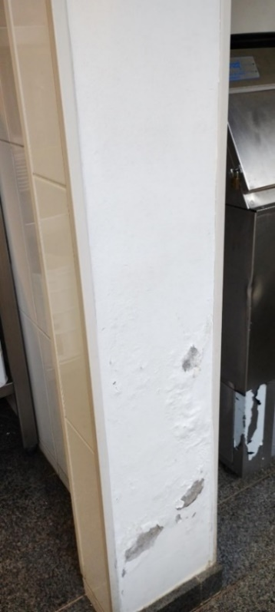
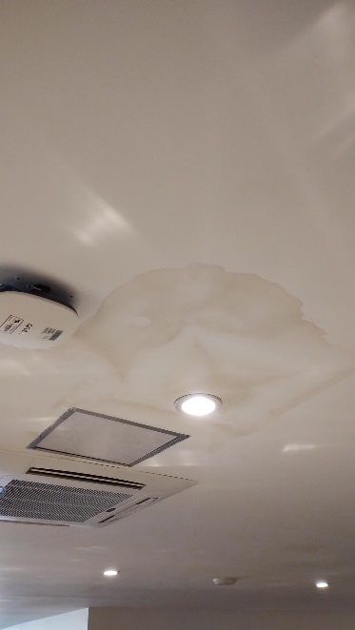
149 | 177361 | Instalações prediais --> Ar-condicionado | 2025-08-04 | Isaura | O SENAC nos encaminhou imagens que evidenciam rachaduras em algumas paredes e o reaparecimento de uma mancha no teto do salão principal. Ressaltamos que o teto já havia sido pintado anteriormente; no entanto, a recorrência da mancha indica a possibilidade de um vazamento persistente no sistema de ar-condicionado.
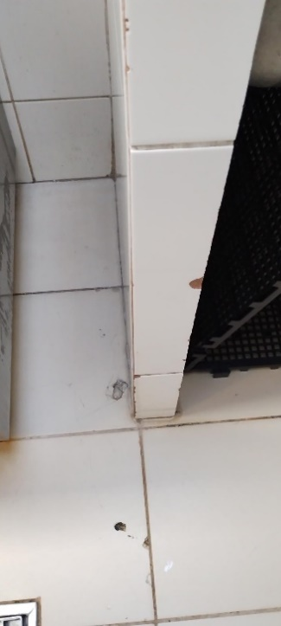
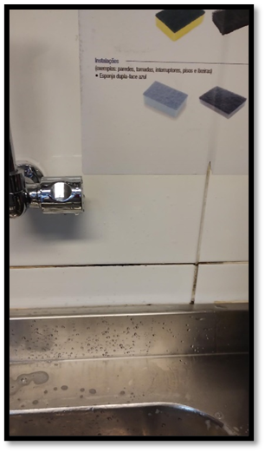
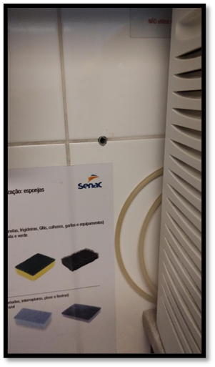
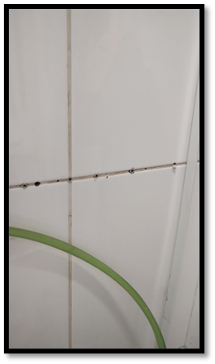
150 | 177362 | Marcenaria | Serralheria | 2025-08-04 | Isaura | Senac nos enviou alguns reparos que devem ser feitos nos rejuntes de locais variados na cozinha do restaurante.
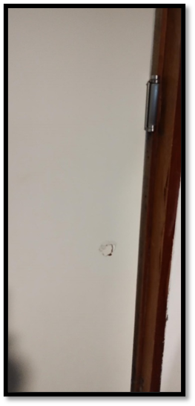
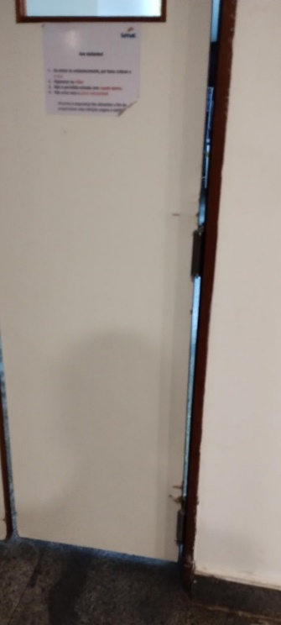
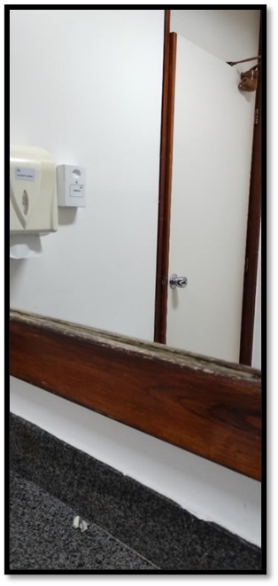
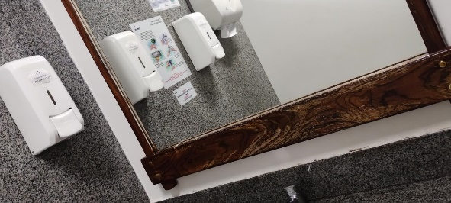
151 | 177363 | Manutenção Civil | 2025-08-04 | Isaura | Reparo portas vai-vem, ajuste das dobradiças e reparo nas partes danificadas e pintura das molduras dos espelhos do banheiro masculino e feminino.
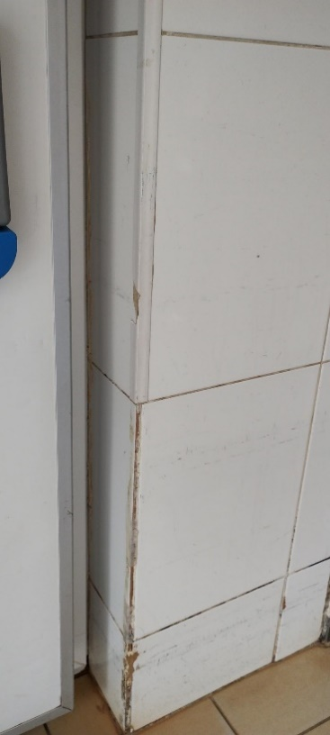
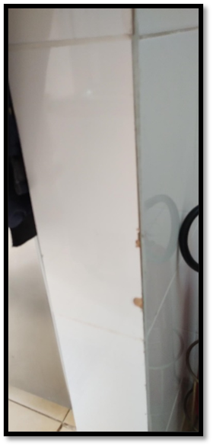
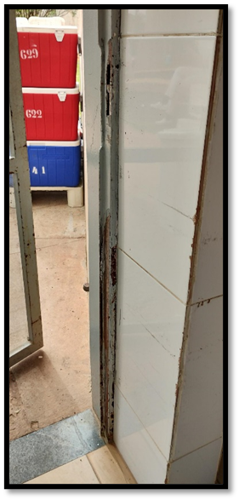
152 | 177364 | Manutenção Civil | 2025-08-04 | Isaura | Colocar canaletas em quinas de parede que não tem, ou está incompleto, conforme imagens.
153 | Manutenção de Eletrodomésticos | Manutenção de Eletrodomésticos | 2025-08-05 | Tatiane | Solicito que providenciem a troca de vela do filtro que fica na copa da ASQUALOG, localizada no Bloco 10 da Gráfica, subsolo, sala 17. Modelo do filtro: Purificador Soft Plus Everest.
154 | 177770 | Manutenção Civil | 2025-08-05 | Tatiane | Instalação de Películas LILÁS, dia 06/08/2025, “Lei Maria da Penha”, “Campanha pelo Fim da Violência contra a Mulher”, “Campanha Agosto Lilás”.
155 | 177877 | Manutenção Civil | 2025-08-05 | Tatiane | Instalação de Películas AZUL, dia 08/08/2025, Dia Nacional da Atrofia Muscular Espinhal - AME.
156 | Móveis para Eventos | Móveis para Eventos | 2025-08-05 | Paula | Solicito, por gentileza, a montagem de 1 pranchão grande no Restaurante dos Senadores hoje, às 15h. O pranchão será utilizado hoje (05/08) e amanhã (06/08) para o festival gastronômico que acontecerá no Restaurante e deverá ser retirado amanhã a partir das 15h30.
157 | Móveis para Eventos | Móveis para Eventos | 2025-08-05 | Paula | Retificando a minha solicitação anterior, enviada hoje mais cedo, solicito, por gentileza: a) a montagem de 1 pranchão grande no Restaurante dos Senadores amanhã (06/08), às 15h. O pranchão será utilizado amanhã (06/08) e quinta-feira (07/08) para o festival gastronômico que acontecerá no Restaurante; b) a retirada do sofá do Restaurante dos Senadores amanhã, às 15h. A retirada se faz necessária para que a banda que irá se apresentar no Festival Gastronômico possa se instalar na quinta-feira; c) A retirada do pranchão na quinta-feira, a partir das 15h30; d) A reinstalação do sofá na quinta-feira, a partir das 15h30.
158 | Móveis para Eventos | Móveis para Eventos | 2025-08-05 | Paula | Solicito, por gentileza, a montagem, na manhã do dia 06/08, de 1 pranchão grande na sala da Comissão de Direitos Humanos (ala Senador Nilo Coelho). O pranchão será utilizado para o serviço de refeição simplicada do Senac para o evento Agosto Lilás.
159 | 179735 | Instalações prediais --> Ar-condicionado | 2025-08-08 | Paula | Solicito conserto de um aparelho de ar-condicionado no Restaurante dos Senadores, se possível na data de hoje, a partir das 15h.
160 | 179746 | Instalações prediais --> Hidrossanitário | 2025-08-08 | Isaura | O Senac informou que o sifão da pia do banheiro feminino do restaurante dos Senadores está com vazamento. Caso seja possível, solicitamos que o reparo seja realizado ainda hoje, a fim de evitar que o problema persista durante o final de semana.
161 | Móveis para Eventos | Móveis para Eventos | 2025-08-08 | Isaura | Solicito o remanejamento de 05 porta-banner 04 porta-cartazes para divulgação da campanha Jovem senador, de 11/08/2025 a 22/08/2025, nos seguintes locais: Porta-banner: 1. Entrada do Anexo II - ao lado do Restaurante dos Senadores; 2. Salão Azul - ao lado das Bandeiras; 3. Interlegis - ao lado da escada (Auditório Antônio Carlos Magalhães); 4. Anexo I - corredor ao lado da entrada da Câmara 5. Ao lado da Entrada da Ala Teotônio Vilela - Próximo ao Jardim Porta Cartaz: 1. Ala Filinto Muller - ao lado do Gabinete 14, final do corredor da Biblioteca 2. Próximo à Barbearia -ao lado da escada 3. Hall da Ala Teotônio Vilela - próximo ao elevador 4. Subsolo do Anexo II - entrada da garagem, ao lado do elevador A arte será colocada a partir das 9h de segunda (11). Caso os totens tenham campanhas vencidas, por favor, retirar. Agradeço a colaboração de sempre.
162 | 179797 | Instalações prediais --> Elétrica | 2025-08-11 | Paula | Solicito, por gentileza, uma régua/filtro de linha para o computador da nova servidora da ASQUALOG.
163 | Móveis para Eventos | Móveis para Eventos | 2025-08-11 | Paula | Solicito, por gentileza, a montagem de 1 pranchão grande no Restaurante dos Senadores, no dia 13/08 (quarta-feira), às 15h, para ser usado no Festival Gastronômico. Solicito ainda que o pranchão seja retirado no dia 14/08 (quinta-feira), após as 15h30.
164 | 182788 | Manutenção Civil | 2025-08-19 | Tatiane | Instalação de Películas AZUL e VERMELHA, dia 20/08/2025, Abertura da Temporada França- Brasil 2025.
165 | 182795 | Manutenção Civil | 2025-08-19 | Tatiane | Instalação de Películas LARANJA, dia 22/08/2025, Dia da Pessoa com Deficiência Intelectual.
166 | 182800 | Manutenção Civil | 2025-08-19 | Tatiane | Instalação de Películas VERDE, dia 24/08/2025, Campanha de Conscientização da Primeira Infância.
167 | 182853 | Instalações prediais --> Elétrica | 2025-08-20 | Tatiane | Solicito que providenciem uma melhor iluminação na varanda do Salão Negro, estrutura para atender ao evento da Globo, que será realizado no dia de hoje, 20/08/2025. | Mariana da SINFRA, ramal 2605, que ligou e solicitou que abrisse a ordem de serviço. Falei novamente com o Gregori e pedi para editar a O.S. com a observação "varanda do Salão Negro, estrutura do evento".
168 | 183164 | Instalações prediais --> Elétrica | 2025-08-20 | Tatiane | Solicito um técnico para verificar a parte elétrica na varanda do Salão Negro, onde foi montada a estrutura para atender ao evento do de Lançamento do livro “Memórias e Testemunhos: Revelações Políticas”, de autoria do Senador Edison Lobão, que será realizado hoje, 20/08/2025, às 19h. A energia do local está caindo.
169 | Móveis para Eventos | Móveis para Eventos | 2025-08-20 | Iasmin | Solicito, por gentileza, que providenciem para hoje, 20/08, o remanejamento de 01 (um) pranchão para o Restaurante dos Senadores. Esse pranchão será usado para atender ao evento Festival Gastronômico do Mato Grosso, amanhã, 21/08. Recolher após o evento. Procurar o Almeida no Restaurante.
170 | 183797 | Instalações prediais --> Elétrica | 2025-08-22 | Isaura | Solicito o desligamento das luzes do Salão Negro no dia 26/08/2025, no período das 19h às 20h30, para realização de projeção mapeada em alusão ao Mês mundial da prevenção e controle do colesterol, conforme autorizações anexas. O motivo da solicitação é garantir que a iluminação do local não interfira na qualidade e visibilidade do vídeo a ser projetado na fachada do Congresso Nacional.
171 | 183884 | Manutenção Civil | 2025-08-26 | Tatiane | Instalação de Películas LARANJA, dia 27/08/2025, Dia Internacional da Igualdade Feminina e Dia Nacional de Conscientização sobre a Esclerose Múltipla.
172 | 183894 | Manutenção Civil | 2025-08-26 | Tatiane | Instalação de Películas VERMELHA e AZUL, dia 29/08/2025, Dia Nacional da Diálise.
173 | 183908 | Manutenção Civil | 2025-08-26 | Tatiane | Instalação de Películas VERDE, dia 31/08/2025, Dia Nacional do Nutricionista.
174 | 183915 | Manutenção Civil | 2025-08-26 | Tatiane | Instalação de Películas ROXA, dia 02/09/2025, Dia Mundial da Fibrose Cística
175 | 183919 | Manutenção Civil | 2025-08-26 | Tatiane | Instalação de Películas AMARELA, dia 04/09/2025, Dia Internacional da Mulher Indígena.
176 | 184763 | Instalações prediais --> Elétrica | 2025-08-28 | Tatiane | Solicito que providenciem com urgência, hoje, 28/08/2025, no Restaurante dos Senadores, a substituição do disjuntor DR por um normal. Está tendo muita queda de energia e afetando o ar condicionado e as máquinas de lavar. Procurar o Almeida no Restaurante.
177 | Móveis para Eventos | Móveis para Eventos | 2025-08-28 | Tatiane | Solicito por gentileza, que providenciem para hoje, 28/08/2025, o remanejamento de 5 PORTA BANNERS para divulgar a campanha interna da SGIDOC, no período 29 de outubro a 14 de novembro de 2025, nos seguintes locais: * Entrada principal da SGIDOC - BLOCO 14 * Entrada 3 - BLOCO 14 * Entrada 4 - BLOCO 14 * Coordenação de Biblioteca - COBIB - Anexo 2 Pavimento Térreo * Núcleo de Preservação de Acervos Físicos - BLOCO 19
178 | 185598 | Limpeza | 2025-09-01 | Tatiane | Solicito por gentileza que providenciem, com urgência, uma limpeza na caixa de gordura que fica em frente a sala da ASQUALOG, localizada no Bloco 10 da Gráfica, subsolo, sala 17. A caixa está transbordando.
179 | 185637 | Instalações prediais --> Elétrica | 2025-09-01 | Tatiane | Solicito o desligamento das luzes do Salão Negro no período de 1° a 07/09/2025, das 18h30 às 23h30, caso não tenha nenhum evento no local, para realização de projeção mapeada em alusão às comemorações da Semana da Pátria, conforme autorizações anexas. O motivo da solicitação é garantir que a iluminação do local não interfira na qualidade e visibilidade do vídeo a ser projetado na fachada do Congresso Nacional.
180 | 185642 | Instalações prediais --> Ar-condicionado | 2025-09-01 | Tatiane | Solicito, com urgência, que providenciem a manutenção do Ar Condicionado do Restaurante dos Senadores. Não tem nenhum funcionando. Procurar o Almeida no Restaurante.
181 | Móveis para Eventos | Móveis para Eventos | 2025-09-02 | Paula | Solicito, por gentileza, a montagem de 1 pranchão grande no Restaurante dos Senadores amanhã (03/09, quarta-feira), às 15h. O pranchão será utilizado nos dias 03/09 e 04/09 para o festival gastronômico que acontecerá no Restaurante. Solicito ainda que o pranchão seja retirado na quinta-feira (04/09), a partir das 15h30.
182 | Móveis para Eventos | Móveis para Eventos | 2025-09-03 | Tatiane | Solicito por gentileza, que providenciem o remanejamento de 5 cadeiras quebradas que estão no Restaurante dos Senadores e as levem para a marcenaria, para conserto. Os números de patrimônio são os seguintes: 00100732; 00100737; 00100738; 00100740, e 00100742. Procurar o Almeida no Restaurante.
183 | 186189 | Marcenaria | Serralheria | 2025-09-03 | Tatiane | Solicito por gentileza, que providenciem o conserto de 5 cadeiras do Restaurante dos Senadores que estão quebradas. Os números de patrimônio delas são os seguintes: - 00100732; 00100737; 00100738; 00100740, e 00100742. Obs: Já solicitei ao Patrimônio para fazer o remanejamento das cadeiras do Restaurante para a marcenaria.
184 | 186754 | Manutenção Civil | 2025-09-04 | Tatiane | Instalação de Películas VERDE, dia 06/09/2025, Semana da Pátria.
185 | 187096 | Manutenção Civil | 2025-09-04 | Tatiane | Instalação de Películas AMARELA, dia 09/09/2025, Campanha de Prevenção ao Suicídio.
186 | 187097 | Manutenção Civil | 2025-09-04 | Tatiane | Instalação de Películas AZUL, dia 13/09/2025, Dia Nacional Fibrose Pulmonar Idiopática.
187 | 187099 | Manutenção Civil | 2025-09-04 | Tatiane | Solicito por gentileza que providenciem a instalação de uma tela na grelha localizada na Praça de Alimentação/ Espaço do Servidor, em frente a entrada de serviço das unidades Pirão Mineiro e Lanchonete do SENAC.
188 | Móveis para Eventos | Móveis para Eventos | 2025-09-05 | Paula | Solicito, por gentileza, a montagem de 2 pranchões grandes no Restaurante dos Senadores hoje (05/09, sexta-feira), às 15h. Solicito ainda que o pranchão seja retirado na quinta-feira (11/09), a partir das 15h30. Retifico, portanto, a OS anterior, que pedia apenas um pranchão. Serão necessários 2 pranchões.
189 | Móveis para Eventos | Móveis para Eventos | 2025-09-10 | Paula | Solicito, por gentileza, que seja recolhido 1 (um) pranchão no Restaurante dos Senadores hoje (10/09. Solicito ainda que o outro pranchão que se encontra no Restaurante seja retirado apenas amanhã (11/09), a partir das 15h30.
190 | 189098 | Marcenaria | Serralheria | 2025-09-11 | Paula | Solicito a confecção de 2 (dois) pranchões de madeira de tamanho 2,50m x 1,10m cada, com cavaletes de apoio, para utilização pelo Setor de Patrimônio. Esclareço que o Patrimônio já está ciente da demanda e que a solicitação de confecção desses 2 (dois) pranchões se deve à necessidade de utilização no evento Parlaméricas, que será realizado entre os dias 24 e 26/09. Os 12 (doze) pranchões que o Patrimônio já tem disponíveis não serão suficientes para a utilização no evento, sendo necessária a confecção desses 2 (dois) adicionais.
191 | 189101 | Marcenaria | Serralheria | 2025-09-11 | Paula | Prezados, Solicito a confecção de uma estrutura de madeira e a instalação na varanda do prédio principal (em frente ao Museu) para delimitar a área que será utilizada pelo SENAC para preparo do coquetel do dia 25/09 (evento Parlaméricas). Solicita-se que a estrutura seja montada exatamente igual à que foi confeccionada para o evento do lançamento do livro do ex-Presidente Edson Lobão, em 20/08, conforme arquivo anexo.
192 | 189578 | Instalações prediais --> Elétrica | 2025-09-12 | Paula | Solicito, se possível e caso não interfira em outros eventos já programados, o desligamento das luzes do Salão Negro no dia 16/09/2025, no período das 19h às 22h30, para realização de projeção mapeada em alusão à Campanha Setembro em Flor, conforme autorizações anexas. O motivo da solicitação é garantir que a iluminação do local não interfira na qualidade e visibilidade do vídeo a ser projetado na fachada do Congresso Nacional.
193 | 189591 | Manutenção Civil | 2025-09-12 | Iasmin | Instalação de Películas na cor VERMELHA, dia 15/09/2025, Dia Mundial do Doador de Medula Óssea.
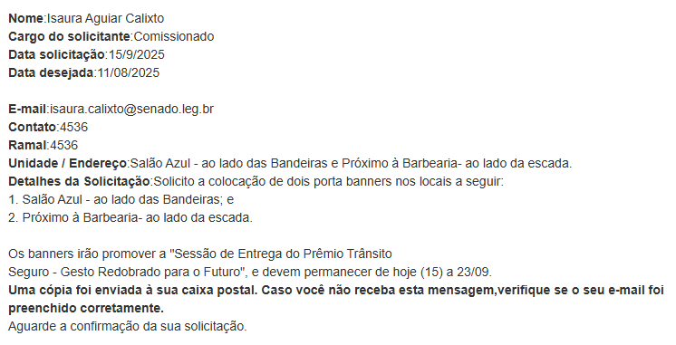
194 | Móveis para Eventos | Móveis para Eventos | 2025-09-15 | Isaura
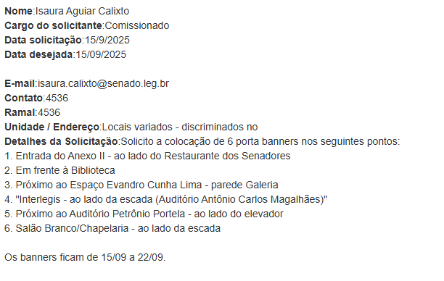
195 | Móveis para Eventos | Móveis para Eventos | 2025-09-15 | Isaura
196 | 189691 | Manutenção Civil | 2025-09-16 | Tatiane | Instalação de Películas VERDE, dia 17/09/2025, Dia Nacional de Distrofias Musculares, Dia Nacional da Luta da Pessoa com Deficiência e Conscientização da Asfixia Perinatal.
197 | 189693 | Manutenção Civil | 2025-09-16 | Tatiane | Instalação de Películas AMARELA, dia 19/09/2025, Dia Internacional contra a Exploração Sexual e o Tráfico de Mulheres e Crianças.
198 | 189696 | Manutenção Civil | 2025-09-16 | Tatiane | Instalação de Películas ROXA, dia 21/09/2025, Dia de Conscientização da Púrpura Trombocitopência (PTI) / Dia Nacional da Conscientização da Doença de Alzheimer.
199 | 189697 | Manutenção Civil | 2025-09-16 | Tatiane | Instalação de Películas AZUL, dia 23/09/2025, Campanha Setembro Azul: Dia Nacional do Atleta Paraolímpico/ Dia Mundial da Língua de Sinais/ Dia Nacional do Surdo / Dia Internacional do Surdo e do Intérprete. Aniversário do Sistema Único de Saúde. Dia Marítimo Mundial. Dia Internacional das Ataxias.
200 | 189698 | Manutenção Civil | 2025-09-16 | Tatiane | Instalação de Películas VERDE, dia 27/09/2025, Dia Mundial do Doador de Órgãos.
201 | 189703 | Manutenção Civil | 2025-09-16 | Tatiane | Instalação de Películas ROXA, dia 1°/10/2025, Promulgação da Lei 9.100/95 que garante cotas para mulheres na Política.
202 | 189708 | Manutenção Civil | 2025-09-16 | Tatiane | Instalação de Películas VERDE, dia 06/10/2025, Dia Mundial da Paralisia Cerebral.
203 | Móveis para Eventos | Móveis para Eventos | 2025-09-16 | Paula | Solicito, por gentileza, a montagem de 3 pranchões no Restaurante dos Senadores no dia 24/09, às 15h. Solicito ainda que os pranchões sejam retirados no dia 26/09, a partir das 16h.
204 | 189735 | Instalações prediais --> Hidrossanitário | 2025-09-16 | Paula | Solicitamos o conserto de vaso sanitário do banheiro masculino do Restaurante dos Senadores, que está entupido e vazando. Solicitamos, por gentileza, urgência no atendimento, tendo em vista que o banheiro está interdito e o restaurante iniciará suas atividades ao meio dia.
205 | Não há | Instalações prediais --> Hidrossanitário | 2025-09-16 | Ari | Troca de vela do filtro da ASQUALOG. Patrimônio 00002496.
206 | Móveis para Eventos | Móveis para Eventos | 2025-09-17 | Tatiane | Solicito que providenciem para dia 23/09, no período da manhã, o recolhimento de 2 Porta Banners para o depósito. Eles estão nos seguintes locais: * Interlegis - ao lado da escada (Auditório Antônio Carlos Magalhães), e * Próximo ao Auditório Petrônio Portela - ao lado do elevador. Solicito que já deixem agendado para dia 07/10, também no período da manhã, o recolhimento de 6 Porta Banners para o depósito, eles estão nos seguinte locais: * Entrada do Anexo II - ao lado do Restaurante dos Senadores, * Em frente à Biblioteca, * Salão Azul - ao lado das Bandeiras, * Próximo ao Espaço Evandro Cunha Lima - parede Galeria, * Próximo à Barbearia- ao lado da escada, e * Salão Branco/Chapelaria - ao lado da escada.
207 | Móveis para Eventos | Móveis para Eventos | 2025-09-17 | Tatiane | Solicito por gentileza, que providenciem para dia 18/09, no período da manhã, o remanejamento de 1 cadeira quebrada que está no Restaurante dos Senadores e leve para a marcenaria, para conserto. O número de patrimônio é o seguintes: 00125348. Procurar o Almeida no Restaurante.
208 | 189833 | Marcenaria | Serralheria | 2025-09-17 | Tatiane | Solicito por gentileza, que providenciem o conserto de 1 cadeira do Restaurante dos Senadores que está quebrada. O número de patrimônio dela é o seguinte: 00100742. Obs: Já solicitei ao Patrimônio para fazer o remanejamento da cadeira do Restaurante para a marcenaria.
209 | Móveis para Eventos | Móveis para Eventos | 2025-09-18 | Iasmin | Solicito, por gentileza, o remanejamento de 2 porta-banners no dia 24/09 para os seguintes locais: - Anexo I - corredor ao lado da entrada da Câmara; - Ao lado da Entrada da Ala Teotônio Vilela - Próximo ao Jardim. Aproveito para solicitar também o recolhimento deles para o depósito no dia 30/09.
210 | Móveis para Eventos | Móveis para Eventos | 2025-09-18 | Iasmin | Solicito, por gentileza, o remanejamento de 2 porta-banners no dia 30/09 para os seguintes locais: - Próximo ao Auditório Petrônio Portela - ao lado do elevador; - Interlegis - ao lado da escada (Auditório Antônio Carlos Magalhães). Aproveito para solicitar também o recolhimento deles para o depósito no dia 07/10.
211 | Móveis para Eventos | Móveis para Eventos | 2025-09-19 | Paula | Solicito, por gentileza, a montagem de: - 1 pranchão no Restaurante dos Senadores no dia 22/09 (segunda-feira), às 15h; - 2 pranchões no Restaurante dos Senadores no dia 23/09 (terça-feira), às 15h; Solicito ainda que os 3 pranchões sejam retirados no dia 26/09 (sexta-feira), a partir das 16h. Esclareço que essa solicitação substitui a solicitação anteriormente enviada (de envio de 3 pranchões no dia 24/09).
212 | Móveis para Eventos | Móveis para Eventos | 2025-09-22 | Isaura | Em razão do cancelamento de reserva dos totens, solicito as seguintes providências: Hoje, 22/09/2025 – recolhimento ao depósito e retirada dos adesivos dos porta-banners nos pontos abaixo: 1. Entrada do Anexo II – ao lado do Restaurante dos Senadores 2. Em frente à Biblioteca 3. Próximo ao Espaço Evandro Cunha Lima – parede da Galeria 4. Salão Branco/Chapelaria – ao lado da escada Em 24/09/2025 – recolhimento e retirada do adesivo do porta-banner no: 1. Salão Azul – ao lado das Bandeiras Também em 24/09/2025 – instalação de 3 porta-banners sem adesivos (nova campanha) nos locais: 1. Próximo à Barbearia – ao lado da escada 2. Anexo I – corredor ao lado da entrada da Câmara 3. Ao lado da entrada da Ala Teotônio Vilela – próximo ao jardim
213 | 190687 | Instalações prediais --> Elétrica | 2025-09-22 | Isaura | Solicito o desligamento das luzes do salão negro no dia 23/09/2025, de 19h às 22h, para projeção mapeada em alusão dia do pulmão, conforme autorizações anexas. O motivo da solicitação é para que as luzes do local mencionado não interfira no vídeo a ser projetado.
214 | Móveis para Eventos | Móveis para Eventos | 2025-09-23 | Iasmin | Solicito, por gentileza, a montagem de: - 1 pranchão no Café do Plenário no dia 06/10 (segunda-feira), às 8h00; Solicito a retirada do pranchão no dia 06/10, a partir das 15h.
215 | Móveis para Eventos | Móveis para Eventos | 2025-09-23 | Isaura | Solicito 4 porta cartazes para o Espaço Ivandro Cunha Lima no dia 29/09/2025 (segunda-feira). Os porta cartazes farão parte da exposição "A jornada". Montagem - 29/09. Desmontagem - 17/10. Solicito, também, dia 17/10, a retirada dos porta cartazes.
216 | Móveis para Eventos | Móveis para Eventos | 2025-09-23 | Isaura | Em continuidade às solicitações do Parlamericas, peço 10 (dez) painéis gaetanos no Museu do Senado Federal com montagem na manhã de 25/09. O coquetel começa às 17h30 e deve encerrar por volta das 20h30; solicito a retirada dos gaetanos nesse horário (25/09, 20h30).
217 | 191337 | Marcenaria | Serralheria | 2025-09-23 | Isaura | A gaveta do armário da copa da ASQUALOG está emperrada. Solicito o reparo.
218 | Móveis para Eventos | Móveis para Eventos | 2025-09-24 | Iasmin | Prezados, solicito, por gentileza, a instalação de banners no dia 30/09, destinados à divulgação da Sessão Especial "Dia Nacional da Pessoa Idosa", conforme locais abaixo: 1. Entrada do Anexo II - ao lado do Restaurante dos Senadores; 2. Em frente à Biblioteca; 3. Salão Azul - ao lado das Bandeiras; 4. Próximo ao Espaço Evandro Cunha Lima - parede Galeria; 5. Interlegis - ao lado da escada (já solicitado); 6. Próximo ao Auditório Petrônio Portela - ao lado do elevador (já solicitado); 7. Salão Branco/Chapelaria - ao lado da escada. Conforme O.S já aberta, os materiais devem ser recolhidos no dia 07/10.
219 | 191659 | Instalações prediais --> Hidrossanitário | 2025-09-25 | Paula | Prezados, Solicito conserto da descarga do banheiro masculino do piso inferior do Bloco 10 da Gráfica. A válvula emperrou e está jorrando água sem parar. Solicito urgência no atendimento.
220 | Móveis para Eventos | Móveis para Eventos | 2025-09-25 | Iasmin | Solicito, por gentileza, o remanejamento de 3 porta-banners para divulgação da “Sessão de Entrega da Comenda Senador Abdias Nascimento”, no dia 03/11/2025. Seguem os locais abaixo: 1. Entrada do Anexo II - ao lado do Restaurante dos Senadores; 2. Em frente à Biblioteca; 3. Salão Azul - ao lado das Bandeiras. Aproveito para pedir que sejam recolhidos no dia 15/11, por favor.
221 | Móveis para Eventos | Móveis para Eventos | 2025-09-25 | Iasmin | Solicito, por gentileza, o remanejamento de 5 porta-banners para divulgação de Campanha interna da SGIDOC no dia 29/10. Seguem os locais: 1. Bloco 14 - Entrada principal da SGIDOC; 2. Bloco 14 - Entrada 3; 3. Bloco 14 - Entrada 4; 4. COBIB - Anexo 2; 5. Bloco 19. Aproveito para solicitar também a retirada no dia 17/11.
222 | Móveis para Eventos | Móveis para Eventos | 2025-09-25 | Iasmin | Solicito, por gentileza, o remanejamento de 6 porta-banners para divulgação da Semana de Valorização da Pessoa com Deficiência no dia 1º/12. Seguem os locais para instalação: 1. Entrada do Anexo II - ao lado do Restaurante dos Senadores; 2. Em frente à Biblioteca; 3. Próximo ao Espaço Evandro Cunha Lima - parede Galeria; 4. Interlegis - ao lado da escada (Auditório Antônio Carlos Magalhães); 5. Próximo ao Auditório Petrônio Portela - ao lado do elevador; 6. Salão Branco/Chapelaria - ao lado da escada. Aproveito para solicitar também a retirada no dia 15/12.
223 | Móveis para Eventos | Móveis para Eventos | 2025-09-25 | Iasmin | Solicito, por gentileza, o remanejamento de 2 porta-banners para divulgação da Sessão Especial "Dia Internacional dos Direitos Humanos" no dia 1º/12. Seguem os locais para instalação: 1. Salão Azul - ao lado das Bandeiras; 2. Ao lado da Entrada da Ala Teotônio Vilela - Próximo ao Jardim. Aproveito para solicitar também a retirada no dia 09/12.
224 | Móveis para Eventos | Móveis para Eventos | 2025-09-25 | Iasmin | Solicito, por gentileza, o remanejamento de 4 porta cartazes no dia 31/10/2025 (sexta-feira) para divulgação da campanha “Racismo, aqui não!”. Seguem os locais para instalação: - Entrada do Anexo II - próximo ao elevador, em frente ao Restaurante dos Senadores; - Chapelaria, ao lado da escada; - Interlegis, ao lado da escada; - Anexo I - corredor ao lado da entrada da Câmara. Montagem: 31/10. Desmontagem: 21/11.
225 | 191747 | Instalações prediais --> Elétrica | 2025-09-26 | Isaura | Solicito o desligamento das luzes do salão negro nas seguintes datas: – 26/09 (hoje) – 19h às 22h – Projeção em alusão à 5ª Conferência Nacional de Políticas para as Mulheres; – 28/09 (domingo) – 19h às 23h30 – Projeção em alusão ao Dia Nacional da Doação de órgãos; – 1º/10 (quarta-feira) – 19h às 23h – Projeção Institucional em referência ao Outubro Rosa. As autorizações seguem anexas.
226 | Móveis para Eventos | Móveis para Eventos | 2025-10-01 | Paula | Solicito, por gentileza, a montagem de 1 pranchão no Restaurante dos Senadores no dia 02/10 (quinta-feira), às 14h30; Solicito a retirada do pranchão no dia 03/10, a partir das 15h.
227 | 192144 | Instalações prediais --> Hidrossanitário | 2025-10-02 | Isaura | Conforme foto anexa, solicito substituição de tampa do vaso sanitário, no banheiro feminino (box menor), do Restaurante dos Senadores.
228 | Móveis para Eventos | Móveis para Eventos | 2025-10-02 | Isaura | Solicito, por gentileza, o remanejamento de 2 porta-banners para divulgação do “Lançamento da Coleção de Teses, Dissertações e Monografias de Servidores do Senado Federal na Biblioteca”, no dia 09/10/2025. Seguem os locais abaixo: 1. Entrada do Anexo II - ao lado do Restaurante dos Senadores; 2. Em frente à Biblioteca; Aproveito para pedir que sejam recolhidos no dia 15/10, por favor.
229 | 192232 | Instalações prediais --> Hidrossanitário | 2025-10-03 | Paula | Prezados, Solicito, por gentileza, o desentupimento de uma pia do Restaurante dos Senadores. Solicito que o serviço seja realizado após as 15h, tendo em vista o horário de funcionamento do restaurante. Desde já, agradeço a atenção.
230 | Móveis para Eventos | Móveis para Eventos | 2025-10-06 | Paula | Solicito, por gentileza, a montagem de 1 pranchão no Restaurante dos Senadores no dia 08/10 (quarta-feira), às 15h, para utilização no festival gastronômico. Solicito a retirada do pranchão no dia 09/10 (quinta-feira), a partir das 15h30.
231 | Móveis para Eventos | Móveis para Eventos | 2025-10-06 | Iasmin | Prezados, boa tarde, Havia sido aberta uma O.S solicitando o recolhimento dos porta-banners para o depósito no dia 07/10 (amanhã), porém, peço que desconsiderem a data. Solicito também, por gentileza, que mantenham os porta-banners nos seguintes locais: - Entrada do Anexo II - ao lado do Restaurante dos Senadores; - Em frente à Biblioteca; - Salão Azul - ao lado das Bandeiras; - Próximo ao Espaço Evandro Cunha Lima - parede Galeria; - Próximo à Barbearia- ao lado da escada; - Salão Branco/Chapelaria - ao lado da escada; - Anexo I - corredor ao lado da entrada da Câmara; - Ao lado da Entrada da Ala Teotônio Vilela - próximo ao Jardim. O recolhimento deve ser realizado no dia 09/10, com exceção de dois totens: - Entrada do Anexo II - ao lado do Restaurante dos Senadores - Em frente à Biblioteca Estes deverão ser mantidos até o dia 15/10, conforme Ordem de Serviço já solicitada no dia 02/10.
232 | 192445 | Manutenção Civil | 2025-10-07 | Tatiane | Instalação de Películas ROXA, dia 08/10/2025, Outubro Roxo- A luta pela vida começa pela conscientização.
233 | 192449 | Manutenção Civil | 2025-10-07 | Tatiane | Instalação de Películas ROXA, dia11/10/2025, Dia Nacional de Luta contra a Violência à Mulher e ao Dia Estadual de Combate e Enfrentamento à Violência Contra as Mulheres – Lei n° 7.258/2011
234 | 35052 | Limpeza | 2025-10-08 | Paula | Prezados, Solicito, por gentileza, uma limpeza geral no mezanino (piso superior) do Espaço do Servidor no dia 09/10 (quinta-feira), a partir das 15h30. Esclareço que a limpeza foi solicitada pela equipe organizadora do evento Policial Mirim, que ocorrerá ao longo de todo o dia 10/10 nesse mesmo espaço. Informo também que essa equipe organizadora levará alguns móveis para esse espaço.
235 | Móveis para Eventos | Móveis para Eventos | 2025-10-08 | Iasmin | Prezados, boa tarde, No dia 06/10 abri uma O.S solicitando o recolhimento de 6 totens, no entanto, houve um pedido da Sen. Professora Dorinha para divulgação da Sessão Especial do Dia do Professor. Nesse sentido, solicito que mantenham os 8 porta-banners, do dia 09/10 (amanhã) até o dia 15/10, nos seguintes locais: - Entrada do Anexo II - ao lado do Restaurante dos Senadores; - Em frente à Biblioteca; - Salão Azul - ao lado das Bandeiras; - Próximo ao Espaço Evandro Cunha Lima - parede Galeria; - Próximo ao Auditório Petrônio Portela - ao lado do elevador (precisa pegar no Salão Branco/ Chapelaria); - Próximo à Barbearia- ao lado da escada; - Anexo I - corredor ao lado da entrada da Câmara; - Ao lado da Entrada da Ala Teotônio Vilela - Próximo ao Jardim. Recolhimento de todos os totens: dia 15/10.
236 | 192752 | Instalações prediais --> Elétrica | 2025-10-10 | Isaura | Solicito o desligamento das luzes do salão negro nas seguintes datas: - 14 de outubro de 2025 (segunda-feira), das 18h às 23h59, em alusão ao Dia Mundial de Combate à Meningite. - 15 de outubro de 2025 (terça-feira), das 18h às 23h, em alusão ao Outubro Rosa. As autorizações seguem anexas.
237 | Móveis para Eventos | Móveis para Eventos | 2025-10-14 | Iasmin | Prezados, solicito, por gentileza, o remanejamento de 7 porta-banners, no período de 27/10 a 31/10, em alusão ao Festival de Cinema Acessível Kids (oficina), para os seguintes locais: 1. Em frente à Biblioteca; 2. Ao lado da Entrada da Ala Teotônio Vilela - Próximo ao Jardim (Praça das Abelhas); 3. Bloco 10 DGER; 4. Bloco 2 - Ed. Senador Ronaldo Cunha Lima; 5. Hall da Secretaria Geral da Mesa (SGM); 6. Recepção Dinarte Mariz; 7. Bloco 15 - Espaço do Servidor. Data de instalação: 27/10 pela manhã.
238 | Móveis para Eventos | Móveis para Eventos | 2025-10-14 | Iasmin | Prezados, solicito, por gentileza, remanejamento de 5 porta-banners, no período de 1º/11 a 20/11, em alusão à campanha “Racismo, aqui não!”, para os seguintes locais: 1. Próximo ao Espaço Evandro Cunha Lima - parede Galeria; 2. Interlegis - ao lado da escada (Auditório Antônio Carlos Magalhães); 3. Próximo ao Auditório Petrônio Portela - ao lado do elevador; 4. Próximo à Barbearia - ao lado da escada; 5. Salão Branco/Chapelaria - ao lado da escada. Data de instalação: 1º/11 ou 03/11; Data de recolhimento: 21/11.
239 | Móveis para Eventos | Móveis para Eventos | 2025-10-14 | Iasmin | Prezados, informo que a reserva dos porta-banners do dia 29/10 a 14/11, com O.S aberta em 25/09 foi cancelada. No entanto, foi aberta uma solicitação para o período de 27/10 a 31/10, a qual podem considerar o pedido aberto hoje.
240 | 192915 | Manutenção Civil | 2025-10-14 | Tatiane | Instalação de Películas AZUL, dia 15/10/2025, Dia do Professor.
241 | 192933 | Manutenção Civil | 2025-10-14 | Tatiane | Instalação de Películas ROSA, dia 17/10/2025, Campanha Outubro RosaMês de Conscientização sobre o Câncer de Mama.
242 | 192935 | Manutenção Civil | 2025-10-14 | Tatiane | Instalação de Películas VERMELHA, dia 21/10/2025, Campanha Nacional de Imunização contra a Poliomielite.
243 | 192938 | Manutenção Civil | 2025-10-14 | Tatiane | Instalação de Películas LARANJA, dia 23/10/2025, Dia Internacional contra a Exploração da Mulher.
244 | 192940 | Manutenção Civil | 2025-10-14 | Tatiane | Instalação de Películas VERDE, dia 25/10/2025, Dia Nacional de Combate ao Preconceito contra as Pessoas com Nanismo.
245 | 193050 | Instalações prediais --> Hidrossanitário | 2025-10-15 | Paula | Prezados, Solicito, por gentileza, conserto da torneira da copa localizada na sala da ASQUALOG (sala 17, piso inferior, bloco 10 da Gráfica). A torneira começou a gotejar hoje pela manhã e a intensidade está aumentando.
246 | 193068 | Instalações prediais --> Hidrossanitário | 2025-10-15 | Paula | Prezados, Solicito o conserto do sifão da pia da copa da sala da ASQUALOG (sala 17, piso inferior, bloco 10 da Gráfica). Os técnicos estiveram presentes no local e avaliaram que o problema de vazamento não é na torneira (como informado na OS 193050) e sim no sifão.

